TOP STAY SQ NEW
TOP STAY SQ NEW

высота фасада h=250-600мм

1 | 1. Введите размеры фасада и вес ручки:
 | Высота, миллиметры (max. 500мм) | Ширина, миллиметры | + | Вес ручки, граммы
 | 350 | 600 |  | 150
2 | 2. Из раскрывающегося списка выберите материал фасада и получите значение индекса
 |  | Вес фасада, кг. | Индекс
 |  | 3.20 | 1118
3 | 3. Выберите модель подъемного механизма TOP STAYS SQ NEW соответствующего полученному индексу и подходящей высоте фасада. Значение индекса должно попадать в пределы значений для отдельного механизма. Чем ближе индекс к среднему значению тем проще будет осуществляться регулировка механизма.
 | Артикул механизма | Пределы значений индекса, h max | Среднее значение индекса
 | ТOP STAY (SQ02BL) light | 480 - 1250, h=250-400 мм | 865
 | ТOP STAY (SQ02BM) medium | 960 - 2350, h=250-500 мм | 1655
 | ТOP STAY (SQ02BH) strong | 1600 - 3600, h=250-500 мм | 2600
 | ТOP STAY (SQ02BC) extra strong | 2500 - 4500, h=250-600 мм | 3500
WWW.DTCRUSSIA.RU

TOP STAY SQ NEW push

высота фасада h=250-600мм

1 | 1. Введите размеры фасада и вес ручки:
 | Высота, миллиметры (max. 500мм) | Ширина, миллиметры | + | Вес ручки, граммы
 | 600 | 600 |  | 150
2 | 2. Из раскрывающегося списка выберите материал фасада и получите значение индекса
 |  | Вес фасада, кг. | Индекс
 |  | 5.37 | 3222
3 | 3. Выберите модель подъемного механизма TOP STAYS SQ NEW соответствующего полученному индексу и подходящей высоте фасада. Значение индекса должно попадать в пределы значений для отдельного механизма. Чем ближе индекс к среднему значению тем проще будет осуществляться регулировка механизма.
 | Артикул механизма | Пределы значений индекса, h max | Среднее значение индекса
 | ТOP STAY (SQ2FBL) light | 580 - 1350, h=250-400 мм | 965
 | ТOP STAY (SQ2FBM) medium | 1060 - 2450, h=250-500 мм | 1755
 | ТOP STAY (SQ2FBH) strong | 1800 - 4000, h=250-500 мм | 2900
 | ТOP STAY (SQ2FBC) extra strong | 2600 - 5000, h=250-600 мм | 3800
WWW.DTCRUSSIA.RU

TOP STAY SQ
TOP STAY SQ

высота фасада h=250-500мм

1 | 1. Введите размеры фасада и вес ручки:
 | Высота, миллиметры (max. 500мм) | Ширина, миллиметры | + | Вес ручки, граммы
 | 900 | 600 |  | 150
2 | 2. Из раскрывающегося списка выберите материал фасада и получите значение индекса
 |  | Вес фасада, кг. | Индекс
 |  | 6.68 | 6016
3 | 3. Выберите модель подъемного механизма TOP STAYS SQ соответствующего полученному индексу. Значение индекса должно попадать в пределы значений для отдельного механизма. Чем ближе индекс к среднему значению тем проще будет осуществляться регулировка механизма.
 | Артикул механизма | Пределы значений индекса | Среднее значение индекса
 | ТOP STAY (SQ00AL) light | 580 - 1250 | 915
 | ТOP STAY (SQ00AM) medium | 960 - 2040 | 1500
 | ТOP STAY (SQ00AH) strong | 1800 - 3500 | 2650
WWW.DTCRUSSIA.RU

TOP STAY SF
TOP STAY SF

высота фасада h=250-700мм

1 | 1. Введите размеры фасада и вес ручки:
 | Высота, миллиметры (max. 700мм) | Ширина, миллиметры | + | Вес ручки, граммы
 | 800 | 600 |  | 150
2 | 2. Из раскрывающегося списка выберите материал фасада и получите значение индекса
 |  | Вес фасада, кг. | Индекс
 |  | 6.01 | 4805
3 | 3. Выберите модель подъемного механизма TOP STAYS SQ соответствующего полученному индексу. Значение индекса должно попадать в пределы значений для отдельного механизма. Чем ближе индекс к среднему значению тем проще будет осуществляться регулировка механизма.
 | Артикул механизма | Пределы значений индекса | Среднее значение индекса
 | ТOP STAY (SF00AD) extra light | 480 - 1500 | 990
 | ТOP STAY (SF00AL) light | 750 - 2500 | 1625
 | ТOP STAY (SF00AM) medium | 1500 - 4900 | 3200
 | ТOP STAY (SF00AH) strong | 3200 - 9000 | 6100
WWW.DTCRUSSIA.RU

TOP STAY SE
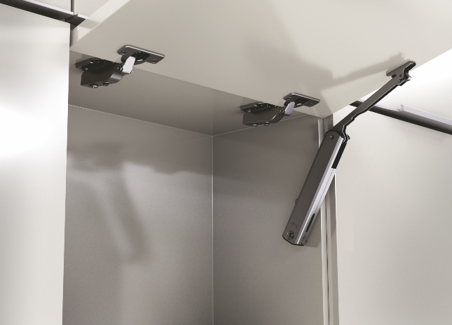 TOP STAY SE

высота фасада h=250-600мм
до ширины фасада 600мм используйте один механизм

1 | 1. Введите размеры фасада и вес ручки:
 | Высота, миллиметры (max. 600мм) | Ширина, миллиметры | + | Вес ручки, граммы
 | 300 | 500 |  | 150
2 | 2. Из раскрывающегося списка выберите материал фасада и получите значение индекса
 |  | Вес фасада, кг. | Индекс
 |  | 1.79 | 536
3 | 3. Выберите модель подъемного механизма TOP STAYS SE соответствующего полученному индексу. Значение индекса должно попадать в пределы значений для отдельного механизма. Чем ближе индекс к среднему значению тем проще будет осуществляться регулировка механизма.
 | Артикул механизма | Пределы значений индекса | Среднее значение индекса
 | ТOP STAY (SE00AL) light | 200 - 1000 | 600
 | ТOP STAY (SE00AM) medium | 500 - 1500 | 1000
 | ТOP STAY (SE00AH) strong | 960 - 2350 | 1655
WWW.DTCRUSSIA.RU

TOP STAY SE push

высота фасада h=250-600мм
до ширины фасада 600мм используйте один механизм

1 | 1. Введите размеры фасада и вес ручки:
 | Высота, миллиметры (max. 600мм) | Ширина, миллиметры | + | Вес ручки, граммы
 | 300 | 500 |  | 150
2 | 2. Из раскрывающегося списка выберите материал фасада и получите значение индекса
 |  | Вес фасада, кг. | Индекс
 |  | 2.32 | 697
3 | 3. Выберите модель подъемного механизма TOP STAYS SE соответствующего полученному индексу. Значение индекса должно попадать в пределы значений для отдельного механизма. Чем ближе индекс к среднему значению тем проще будет осуществляться регулировка механизма.
 | Артикул механизма | Пределы значений индекса | Среднее значение индекса
 | ТOP STAY (SE2FAL) light | 200 - 1000 | 600
 | ТOP STAY (SE2FAM) medium | 500 - 1400 | 950
 | ТOP STAY (SE2FAH) strong | 960 - 2050 | 1505
WWW.DTCRUSSIA.RU

TOP STAY ST
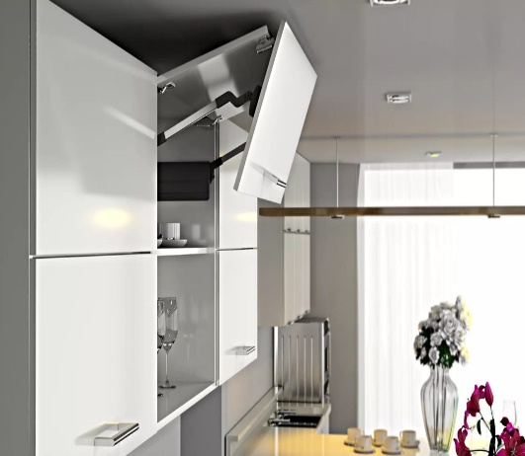 TOP STAY ST

высота фасада h=480-1040мм

1 | 1. Введите общий размер двух фасадов и вес ручки:
 | Высота, миллиметры (max. 1040мм) | Ширина, миллиметры | + | Вес ручки, граммы
 | 720 | 600 |  | 150
2 | 2. Из раскрывающегося списка выберите материал фасада и получите вес фасада
 |  | Вес фасада, кг. | Высота фасада, мм.
 |  | 5.42 | 720
3 | 3. Выберите модель подъемного механизма TOP STAYS ST соответствующего полученному значению веса фасада и его высоты. Значения веса и высоты фасада должны попадать в пределы значений для отдельного артикула механизма. Чем ближе ваши значения к средним значениям веса и высоты, тем проще будет осуществляться регулировка механизма. При значениях веса близких к границе диапазона работы модели механизма, выбирайте модель рассчитанную на больший вес.
 | Артикул механизма | Вес фасада, кг. | Высота фасада, мм.
 | ТOP STAY (ST01AL) light | 5,0 - 10,0 | 480 - 529
 | ТOP STAY (ST01AM) medium | 9,6 - 16,0 | 480 - 529
 | ТOP STAY (ST02AL) light | 4,5 - 8,9 | 530 - 589
 | ТOP STAY (ST02AM) medium | 8,7 - 14,4 | 530 - 589
 | ТOP STAY (ST03AL) light | 4,1 - 8,1 | 590 - 649
 | ТOP STAY (ST03AM) medium | 7,8 - 13,0 | 590 - 649
 | ТOP STAY (ST04AL) light | 3,7 - 7,2 | 650 - 729
 | ТOP STAY (ST04AM) medium | 7,0 - 11,6 | 650 - 729
 | ТOP STAY (ST04AH) strong | 11,5 - 19,8 | 650 - 729
 | ТOP STAY (ST05AL) light | 3,2 - 6,5 | 730 - 799
 | ТOP STAY (ST05AM) medium | 6,3 - 10,6 | 730 - 799
 | ТOP STAY (ST05AH) strong | 10,5 - 18,1 | 730 - 799
 | ТOP STAY (ST06AM) medium | 5,8 - 9,6 | 800 - 879
 | ТOP STAY (ST06AH) strong | 9,5 - 16,5 | 800 - 879
 | ТOP STAY (ST07AM) medium | 5,2 - 8,8 | 880 - 959
 | ТOP STAY (ST07AH) strong | 8,7 - 15,1 | 880 - 959
 | ТOP STAY (ST08AM) strong | 4,8 - 8,1 | 960 - 1040
 | ТOP STAY (ST08AH) strong | 8,0 - 13,9 | 960 - 1040
WWW.DTCRUSSIA.RU

